tabel
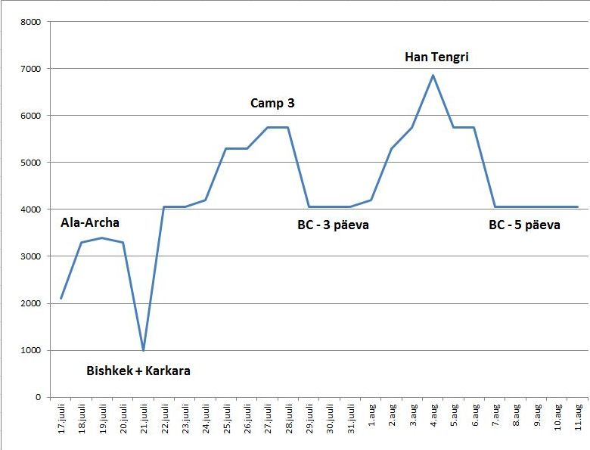
Kuupäev | Matka-päev | Max kõrgus (m) | Ööbimiskoha kõrgus (m) | Kommentaar
2018-07-16 |  |  |  | Buss Tartu-Tallinn. Lend Tallinn-Istanbul TK1424
2018-07-17 | 1 | 2100 | 2100 | Lend Istanbul-Bishkek TK348. Ajutine maandumine Tshimkentis. Sõit autoga Ala-Archasse (2100).
2018-07-18 | 2 | 3300 | 3300 | Tõus Ala-Archa keskusest (2100) Razeki hütti (3300)
2018-07-19 | 3 | 3400 | 3300 | Razek hütt (3300), jalutuskäik kõrgemale
2018-07-20 | 4 | 3300 | 700 | Laskumine Razeki hütist Ala-Archasse. Sõit alla Bishkekki, öö Ak Keme hotellis.
2018-07-21 | 5 | 2030 | 2030 | Sõit Bishkekist Karkara baasi
2018-07-22 | 6 | 4060 | 4060 | Helikopter Karkarast Lõuna-Inõltsheki baaslaagrisse (4060)
2018-07-23 | 7 | 4060 | 4060 | Lõuna-Inõltsheki baaslaagris, jalutuskäik liustikumoreenidel
2018-07-24 | 8 | 4200 | 4200 | BC (4060) - Camp 1 (4200)
2018-07-25 | 9 | 5300 | 5300 | Camp 1 - Camp 2 (5300)
2018-07-26 | 10 | 5300 | 5300 | Camp 2 (5300)
2018-07-27 | 11 | 5750 | 5750 | Camp 2 - Camp 3 (5750)
2018-07-28 | 12 | 5750 | 4060 | Camp 3 - Camp 2 - Camp 1 - BC
2018-07-29 | 13 | 4060 | 4060 | Puhkepäev BC-s
2018-07-30 | 14 | 4060 | 4060 | Puhkepäev BC-s
2018-07-31 | 15 | 4060 | 4060 | Puhkepäev BC-s
2018-08-01 | 16 | 4200 | 4200 | BC (4060) - Camp 1 (4200)
2018-08-02 | 17 | 5300 | 5300 | Camp 1 - Camp 2 (5300)
2018-08-03 | 18 | 5750 | 5750 | Camp 2 - Camp 3 (5750)
2018-08-04 | 19 | 6850 | 6000 | Camp 3 - Tiputõus. Jõudsin ca 6850 m kõrgusele ja pöördusin tagasi. Öö veetsin türklaste telgis ca 6000 m kõrgusel.
2018-08-05 | 20 | 5750 | 5750 | Telk 6000 m - Camp 3 (5750)
2018-08-06 | 21 | 5750 | 4060 | Camp 3 - Camp 2 - Camp 1 - BC
2018-08-07 | 22 | 4060 | 4060 | Puhkus ja kopteri ootamine BC-s
2018-08-08 | 23 | 4060 | 4060 | Puhkus ja kopteri ootamine BC-s
2018-08-09 | 24 | 4060 | 4060 | Puhkus ja kopteri ootamine BC-s
2018-08-10 | 25 | 4060 | 4060 | Puhkus ja kopteri ootamine BC-s
2018-08-11 | 26 | 4060 | 700 | Kopter BC - Karkara. Bussisõit Karkarast Bishkekki
2018-08-12 |  | 700 | 700 | Bishkekis
2018-08-13 |  | 700 | 700 | Bishkekis
2018-08-14 |  |  |  | Lennuk Bishkek-Istanbul TK349; Istanbul-Tallinn TK1421. Buss Tallinn-Tartu.

graafik
Han Tengri
Kuupäev | Max kõrgus
2018-07-17 | 2100
2018-07-18 | 3300
2018-07-19 | 3400
2018-07-20 | 3300
2018-07-21 | 1000
2018-07-22 | 4060
2018-07-23 | 4060
2018-07-24 | 4200
2018-07-25 | 5300
2018-07-26 | 5300
2018-07-27 | 5750
2018-07-28 | 5750
2018-07-29 | 4060
2018-07-30 | 4060
2018-07-31 | 4060
2018-08-01 | 4200
2018-08-02 | 5300
2018-08-03 | 5750
2018-08-04 | 6850
2018-08-05 | 5750
2018-08-06 | 5750
2018-08-07 | 4060
2018-08-08 | 4060
2018-08-09 | 4060
2018-08-10 | 4060
2018-08-11 | 4060

gps
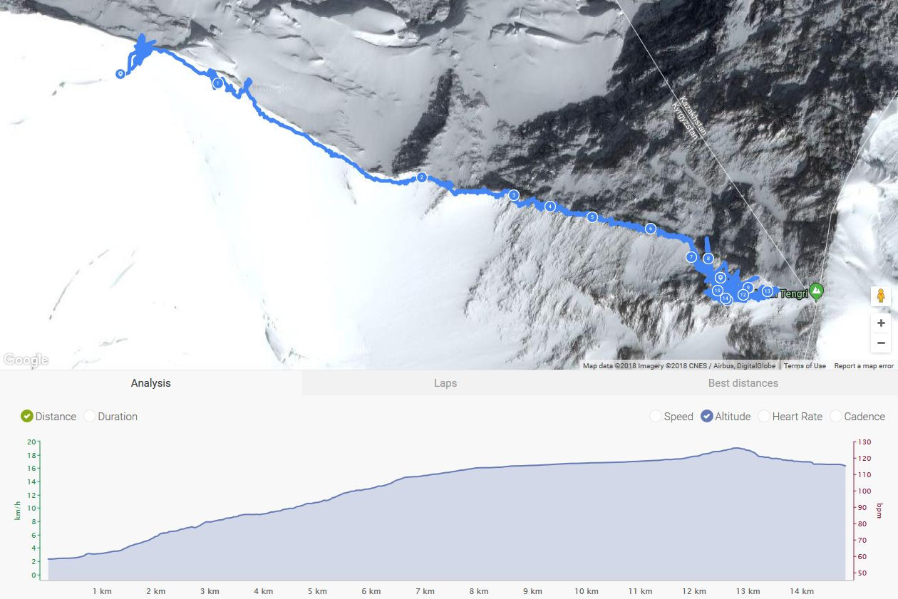
Tipupäeva GPS jälg (paraku poolik)

